Blad1
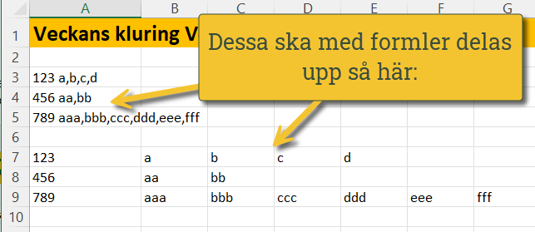
Veckans kluring V42
Uppgiften här: Gör en formel som delar upp A3:A5 enligt bilden jag lagt in när nedan. Märk väl att det kan vara olika antal kolumner som ska komma ut av det som är uppdelat med kommatecken
Ha så kul - facit kommer nästa vecka! 😀😀😀
123 a,b,c,d
456 aa,bb
789 aaa,bbb,ccc,ddd,eee,fff

123 | a | b | c | d
456 | aa | bb
789 | aaa | bbb | ccc | ddd | eee | fff

Om filen


